交易关系概况
交易关系汇总
大客户 | 客户1 | 客户1
客户 | 客户1 | 客户1 | 客户1
一般客户 | 客户1
重要供应商 | 供应商1 | 供应商1
供应商 | 供应商1 | 供应商1 | 供应商1
一般供应商 | 供应商1
当前购买量最大的3个买方 | 客户1 | 客户1 | 客户1
当前卖出量最大的3个卖方 | 供应商1 | 供应商1 | 供应商1
最频繁交易关系 | 客户1 | 供应商1

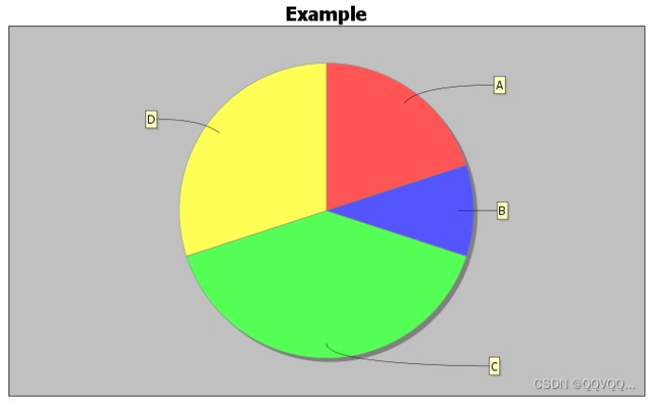
 |  |  |  | 买方金额饼图

 |  |  |  | 卖方金额饼图

审批状态概况
发票审批状态汇总
总发票数量 | 1000
通过发票数量 | 700
不通过发票数量 | 200
转人工审批发票数量 | 100
审批状态比例 | 70% / 20% / 10%
发票最大金额 | 50,000
发票最小金额 | 100
发票平均金额 | 1,500
最多转人工审批原因 | 图像辨识度低
重复发票张数 | 1

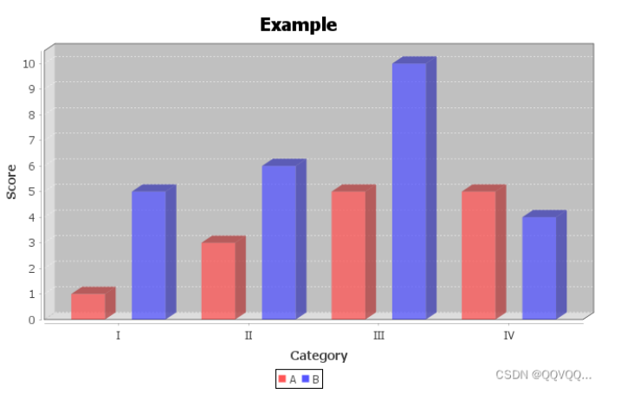

 |  | 发票金额分布柱状图

